motores
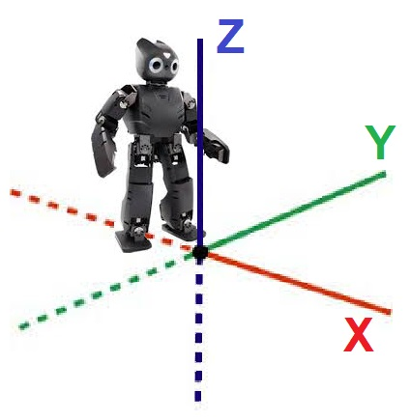
Articulación | Limb | AXIS ID | JOINT | MOTOR | R. total | Lim. Ang. | Sent. Giro

Tobillo Sagital Drch. | RIGHT LEG /dev/can0 | [6] 1 | TSD-1 | 251601 | 235.2 | -25º a +25º | -X (abre)
Tobillo Frontal Drch. |  | [5] 2 | TFD-2 | 402686 | 270.4 | -18º a +20º | Y (atrás)
Rodilla Frontal Drch. |  | [4] 3 | RFD-3 | 402686 | 235.2 | -5º a 80º | Y (atrás)
Cadera Frontal Drch. |  | [3] 4 | CFD-4 | 402686 | 192 | -30º a +45º | Y (atrás)
Cadera Sagital Drch. |  | [2] 5 | CSD-5 | 251601 | 523.2 | -20º a +20º | X (cierra)
Cadera Axial Drch. |  | [1] 6 | CAD-6 | 339287 | 400 | -90º a +90º | Z (cierra)
Cintura Frontal |  | [0] 14 | CF-14 | 251601 | 480 | -10 a +10º | Y (adelante)
Cintura Axial | LEFT LEG /dev/can1 | [0] 13 | CA-13 | 251601 | 160 | -45 a +45º
Cadera Axial Izq. |  | [1] 7 | CAI-7 | 339287 | 400 | -90º a +90º | -Z (cierra)
Cadera Sagital Izq. |  | [2] 8 | CSI-8 | 339287 | 523.2 | -20º a +20º | -X (cierra)
Cadera Frontal Izq. |  | [3] 9 | CFI-9 | 402686 | 192 | -30º a +45º | Y (atrás)
Rodilla Frontal Izq. |  | [4] 10 | RFI-10 | 402686 | 235.2 | -5º a 80º | Y (atrás)
Tobillo Frontal Izq. |  | [5] 11 | TFI-11 | 402686 | 270.4 | -18º a +20º | Y (atrás)
Tobillo Sagital Izq. |  | [6] 12 | TSI-12 | 251601 | 235.2 | -25º a +25º | X (abre)
Hombro Frontal Der. | RIGHT ARM /dev/can0 | [0] 15 | HFD-15 | 339282 | 160 | -45º a +70º | -Y (adelante)
Hombro Sagital Der. |  | [1] 16 | HSD-16 | 339282 | 160 | -70º a +15º | X (cierra)
Hombro Axial Der. |  | [2] 17 | HAD-17 | 339282 | 120 | -10º a +75º | -Z (abre)
Codo Frontal Der. |  | [3] 18 | CFD-18 | 339282 | 160 | -10º a +100º | -Y (adelante)
Muñeca Axial Der. |  | [4] 19 | MAD-19 | 339282 | 120 | -90º a +90º | -Z (abre)
Muñeca Frontal Der. |  | [5] 20 | MFD-20 | 339282 | 120 | -10º a +100º | -Y (adelante)
Hombro Frontal Izq. | LEFT ARM /dev/can1 | [0] 21 | HFI-21 | 339282 | 160 | -70º a +45º | Y (atrás)
Hombro Sagital Izq. |  | [1] 22 | HSI-22 | 339282 | 160 | -15º a +70º | X (abre)
Hombro Axial Izq. |  | [2] 23 | HAI-23 | 339282 | 120 | -10º a +75º | -Z (cierra)
Codo Frontal Izq. |  | [3] 24 | CFI-24 | 339282 | 160 | -100º a +10º | Y (atrás)
Muñeca Axial Izq. |  | [4] 25 | MAI-25 | 339282 | 120 | -90º a +90º | -Z (cierra)
Muñeca Frontal Izq. |  | [5] 26 | MFI-26 | 339282 | 120 | -100º a +10º | Y (atrás)

